说明界面
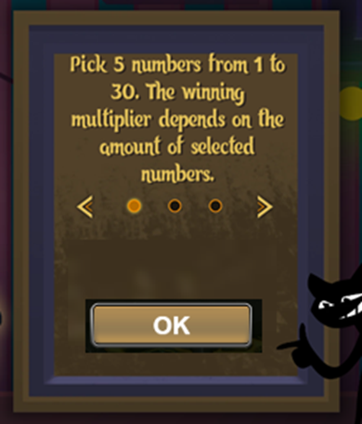
点击 | 打开顺序如右图

说明窗口外的内容灰显
点击非说明窗口外的灰显区域关闭说明窗口
点击切换按钮则切换界面。
点击OK按钮则关闭说明窗口
说明过短时不需要切换按钮

 |  | How to play?
 |  | There are 9 sizes of fruit, and the smallest fruit combined wins.

